Sheet1
唯亭街道2025年未动迁地块整治清理
序号 | 具体内容 | 清垦覆绿（撒草籽）平方米 | 安保人次 | 施工围挡 | 附图
1 | 娄江大道以南-唯亭东街以北 | 27600 | 30 | 0 | 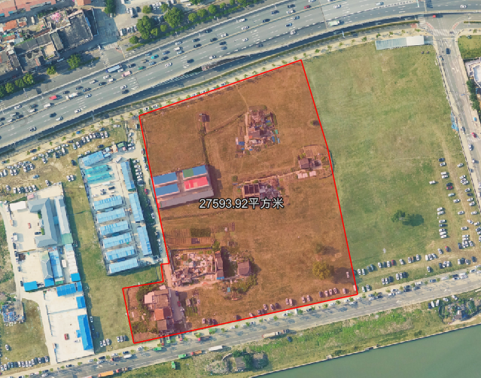
2 | 渔业南村 | 12000 | 10 | 50 | 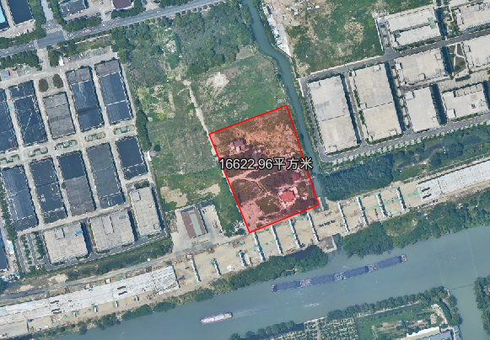
3 | 怡邻草鞋山 阳澄湖大道北-听波路南 | 16500 | 20 | 50 | 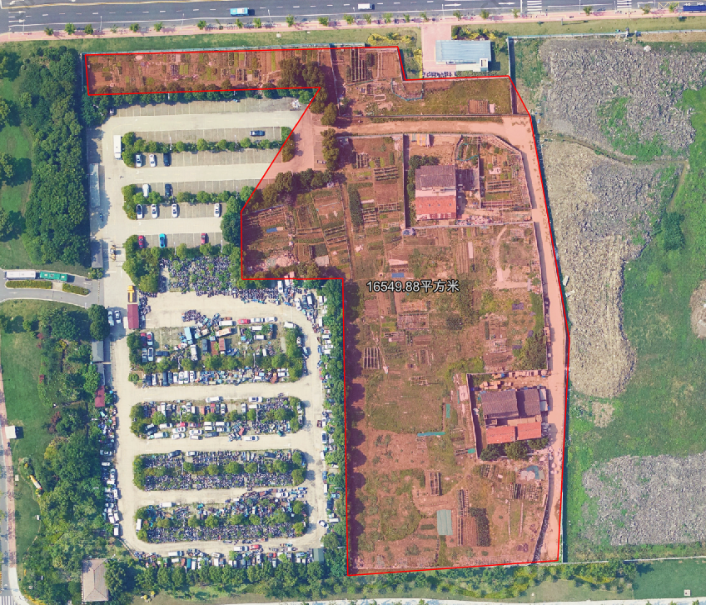
4 | 畅苑一区西 | 5600 | 10 | 150 | 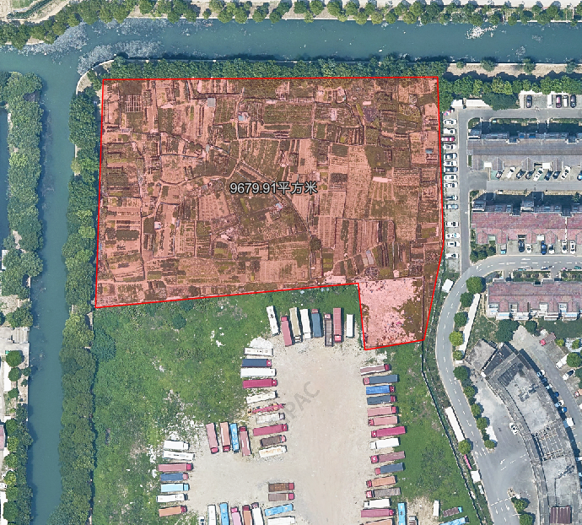 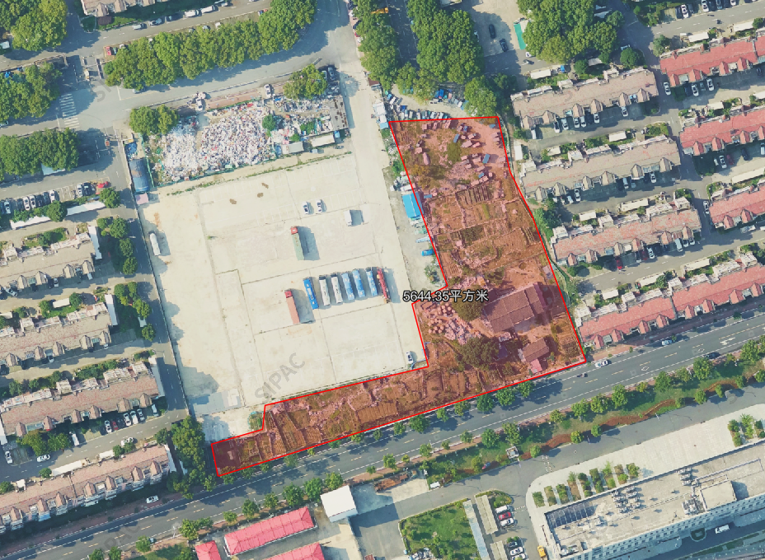
5 | 亭苑（星华街西双马街 星华街东工棚区南） | 4000 | 20 | 100 | 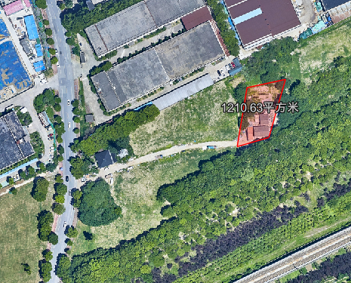 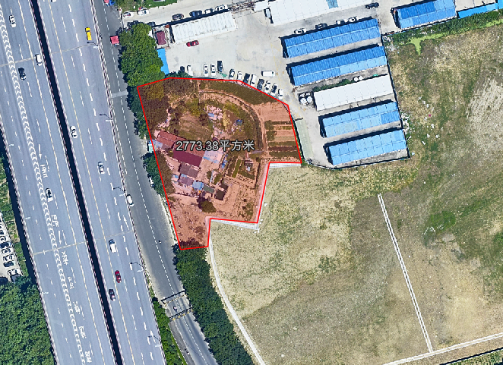
6 | 湖滨 青剑湖实验中学西 | 8000 | 20 | 150 | 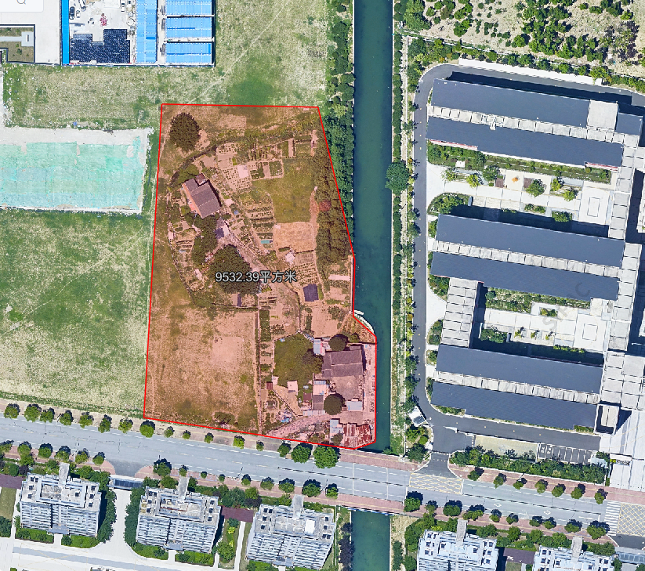
7 | 亭苑街东阳澄湖服务区南 | 15000 | 30 | 50 | 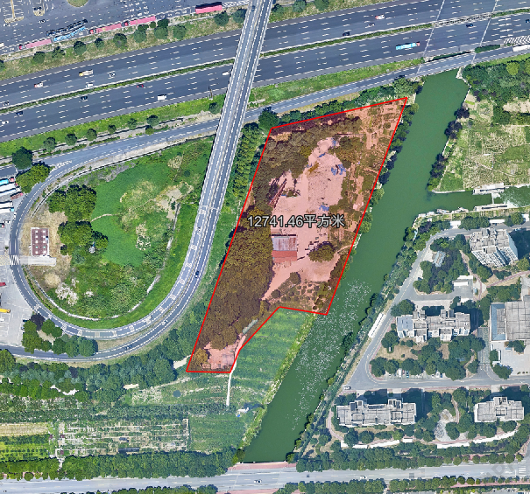
8 | 合浩码头 | 2300 | 10 | 50 | 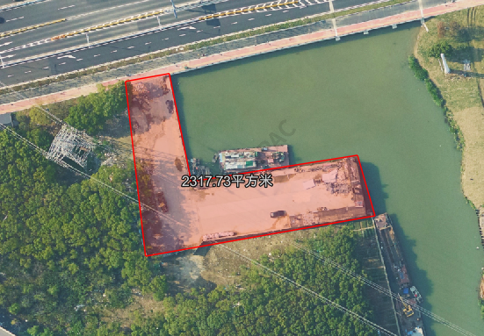
工程量小计 |  | 91000 | 150 | 600

Sheet2
1 | 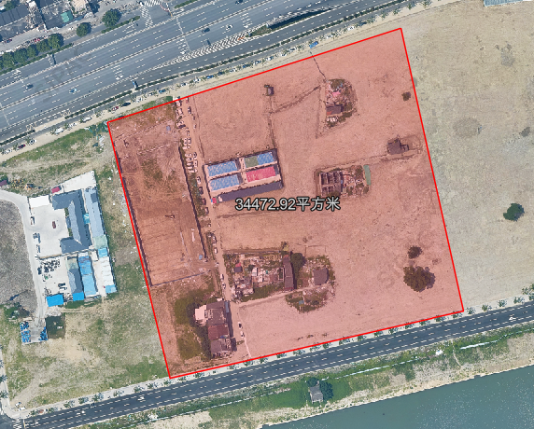
2
3 | 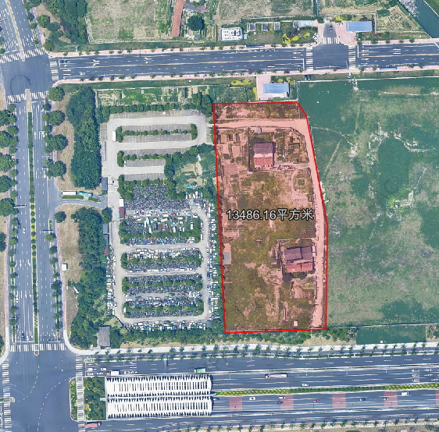
4
5 | 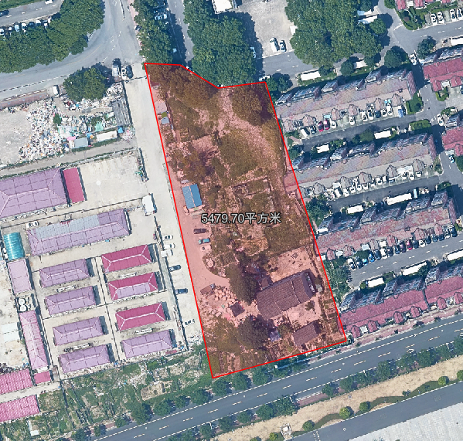
6
7
8
9 | 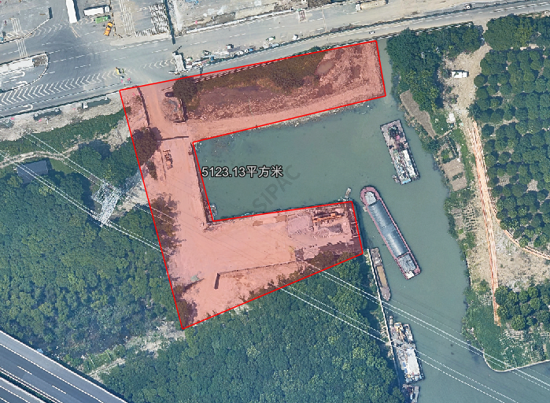
10 | 